Putaran 1
ALGORITMA AES

Plaintext | tugas matkul skd
Kunci | minggu delapan
Algoritma | AES 128 bit -> 16 byte

 | T | s | t | Space |  | m | g | e | a
 | u | Space | k | S |  | i | u | l | n
 | g | m | u | K |  | n | Space | a | null
 | a | a | l | D |  | g | d | p | null

 |  | Konversi Teks Ke Hexadecimal

 | 54 | 73 | 74 | 20 |  | 6D | 67 | 65 | 61
 | 75 | 20 | 6B | 53 |  | 69 | 75 | 6C | 6E
 | 67 | 6D | 75 | 4B |  | 6E | 20 | 61 | 0
 | 61 | 61 | 6C | 44 |  | 67 | 64 | 70 | 0

 | Konversi HExaDecimal ke Biner

 | 01110101 | 01110011 | 01110100 | 00100000 |  | 01101101 | 01100111 | 01100101 | 01100001
 | 01110101 | 00100000 | 01101011 | 01010011 |  | 01101001 | 01110101 | 01101100 | 01101110
 | 01100111 | 01101101 | 01110101 | 01001011 |  | 01101110 | 00100000 | 01100001 | 00000000
 | 01100001 | 01100001 | 01101100 | 01000100 |  | 01100111 | 01100100 | 01110000 | 00000000

 | Initial Round XoR

 | 01110101 | XoR | 01101101 | = | 00011000 |  | 01110011 | XoR | 01100111 | = | 00010100 |  | Hasil | 00011000 | 00010100 | 00010001 | 01000001
 | 01110101 | XoR | 01101001 | = | 00011000 |  | 00100000 | XoR | 01110101 | = | 01010101 |  |  | 00011000 | 01010101 | 00000111 | 00111101
 | 01100111 | XoR | 01101110 | = | 00001001 |  | 01101101 | XoR | 00100000 | = | 01001101 |  |  | 00001001 | 01001101 | 00010100 | 01001011
 | 01100001 | XoR | 01100111 | = | 00000110 |  | 01100001 | XoR | 01100100 | = | 00000101 |  |  | 00000110 | 00000101 | 00011100 | 01000100

 | 01110100 | XoR | 01100101 | = | 00010001 |  | 00100000 | XoR | 01100001 | = | 01000001 |  | Hasil Hexa | 18 | 14 | 11 | 41
 | 01101011 | XoR | 01101100 | = | 00000111 |  | 01010011 | XoR | 01101110 | = | 00111101 |  |  | 18 | 55 | 7 | 3D
 | 01110101 | XoR | 01100001 | = | 00010100 |  | 01001011 | XoR | 00000000 | = | 01001011 |  |  | 9 | 4D | 14 | 4B
 | 01101100 | XoR | 01110000 | = | 00011100 |  | 01000100 | XoR | 00000000 | = | 01000100 |  |  | 6 | 5 | 1C | 44
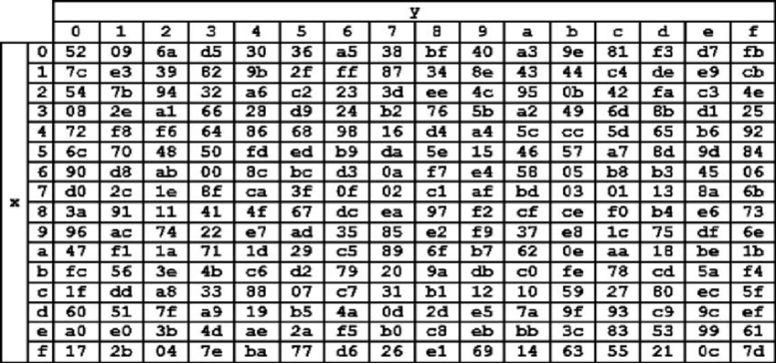

 | Hasil XoR
 | 18 | 14 | 11 | 41
 | 18 | 55 | 07 | 3D
 | 09 | 4D | 14 | 4B
 | 06 | 05 | 1C | 44

 | Proses Sub-bytes menggunakan tabel S-Box

 | 34 | 9b | e3 | f8
 | 34 | ed | 38 | 8b
 | 40 | 65 | 9b | cc
 | a5 | 36 | c4 | 86

 |  | Proses Shift Rows

 | 34 | 9b | e3 | f8 | Baris 1 Tidak digeser
 | 34 | ed | 38 | 8b | Geser 1
 | 40 | 65 | 9b | cc | Geser 2
 | a5 | 36 | c4 | 86 | Geser 3

 |  | Hasil Shift Rows
 | 34 | 9b | e3 | f8
 | 8b | 34 | ed | 38
 | 9b | cc | 40 | 65
 | 36 | c4 | 86 | a5

 | Proses Mix Column

 | 02 | 03 | 01 | 01 |  | 34 | 9b | e3 | f8
 | 01 | 02 | 03 | 01 | * | 8b | 34 | ed | 38 |  | =
 | 01 | 01 | 02 | 03 |  | 9b | cc | 40 | 65
 | 03 | 01 | 01 | 02 |  | 36 | c4 | 86 | a5

 | 00000010 | 00000011 | 00000001 | 00000001 |  | 00110100 | 10011011 | 11100011 | 11111000 |  |  | 00011001 00000101 00000010 00000010
 | 00000001 | 00000010 | 00000011 | 00000001 | * | 10001011 | 00110100 | 11101101 | 00111000 |  | = | 00000011 00010011 00000010 00000000
 | 00000001 | 00000001 | 00000010 | 00000011 |  | 10011011 | 11001100 | 01000000 | 01100101 |  |  | 00000011 00000000 00000000 00000101
 | 00000011 | 00000001 | 00000001 | 00000010 |  | 00110110 | 11000100 | 10000110 | 10100101 |  |  | 00000101 00000100 00000100 00000001

 | Konversi Hexa

 | 19 | 05 | 02 | 02
 | 03 | 13 | 02 | 00
 | 03 | 00 | 00 | 05
 | 05 | 04 | 04 | 01

 | Hasil putaran pertama adalah
 | 19 03 03 05 |05 13 00 04 | 02 02 00 04| 02 00 05 01

